①防除実施計画事業
※アライグマ・ハクビシンが捕獲できなかった場合や、
錯誤捕獲の場合も記入をお願いします。
≪ アライグマ・ハクビシン捕獲実施記録（令和 年度） ≫

自治体名・団体名・個人名： |  |  |  |  |  | 実施事業名： |  | ①防除実施計画（環境局）

わな 番号 | 捕獲実施期間 |  | 捕獲場所 |  |  |  | 捕獲の詳細 |  |  |  |  |  |  |  |  |  | 備考 （わなを閉じた期間その他）
 | 捕獲開始 年月日 | 捕獲終了 年月日 | 区市町村 | 大字・町丁目 | 番地 | 環境 | 捕獲の方法 | 目標の獣種 | 捕獲の有無 | 捕獲年月日 | 種類 | 性別 | 体重（kg） | 成獣or 幼獣 | 処置概要 (殺処分方法) | エサ

②農作物獣害対策事業
※アライグマ・ハクビシンが捕獲できなかった場合や、
錯誤捕獲の場合も記入をお願いします。
≪ アライグマ・ハクビシン捕獲実施記録（令和 年度） ≫

自治体名・団体名・個人名： |  |  |  |  |  | 実施事業名： |  | ②農作物獣害対策事業（産業労働局）

わな 番号 | 捕獲実施期間 |  | 捕獲場所 |  |  |  | 捕獲の詳細 |  |  |  |  |  |  |  |  |  | 備考 （わなを閉じた期間その他）
 | 捕獲開始 年月日 | 捕獲終了 年月日 | 区市町村 | 大字・町丁目 | 番地 | 環境 | 捕獲の方法 | 目標の獣種 | 捕獲の有無 | 捕獲年月日 | 種類 | 性別 | 体重（kg） | 成獣or 幼獣 | 処置概要 (殺処分方法) | エサ

③その他
※アライグマ・ハクビシンが捕獲できなかった場合や、
錯誤捕獲の場合も記入をお願いします。
≪ アライグマ・ハクビシン捕獲実施記録（令和 年度） ≫

自治体名・団体名・個人名： |  |  |  |  |  | 実施事業名： |  | ③その他の事業（具体的な事業内容をお書きください）

わな 番号 | 捕獲実施期間 |  | 捕獲場所 |  |  |  | 捕獲の詳細 |  |  |  |  |  |  |  |  |  | 備考 （わなを閉じた期間その他）
 | 捕獲開始 年月日 | 捕獲終了 年月日 | 区市町村 | 大字・町丁目 | 番地 | 環境 | 捕獲の方法 | 目標の獣種 | 捕獲の有無 | 捕獲年月日 | 種類 | 性別 | 体重（kg） | 成獣or 幼獣 | 処置概要 (殺処分方法) | エサ

記入例
記入例
≪ アライグマ・ハクビシン捕獲実施記録（令和３年度） ≫

自治体名・団体名・個人名： |  |  | ○○市 |  |  | 実施事業名： |  | ②農作物獣害対策事業（産業労働局）

わな 番号 | 捕獲実施期間 |  | 捕獲場所 |  |  |  | 捕獲の詳細 |  |  |  |  |  |  |  |  |  |  |  | 備考 （わなを閉じた期間その他）
 | 捕獲開始 年月日 | 捕獲終了 年月日 | 区市町村 | 大字・町丁目 | 番地 | 環境 | 捕獲の方法 | 目標の獣種 | 捕獲の有無 | 捕獲年月日 | 種類 | 性別 | 体重（kg） | 成獣or 幼獣 | 処置概要 (殺処分方法) | エサ
ー | ー | ー | ○○区 | △△三丁目 | 〇〇ー○○ | 建物の中 | 網 |  | 有 | 2021-04-14 | アライグマ | オス | 5 | 不明 | 炭酸ガス |  |  |  | 神社で捕獲
2 | 2021-05-01 | 2021-05-30 | ○○区 | ××一丁目 | 〇〇ー○○ | 庭 | 箱わな | アライグマ・ハクビシン両方 | 有 | 2021-05-05 | アライグマ | メス | 1 | 幼獣 | 炭酸ガス | リンゴ | アンパン |  | わなを2日間閉じた
 |  |  |  |  |  |  |  |  | 有 | 2021-05-15 | アライグマ | メス | 1 | 成獣 | 炭酸ガス | バナナ | ドライマンゴー | ドックフード | わなを2日間閉じた
 |  |  |  |  |  |  |  |  | 有 | 2021-05-20 | ハクビシン | 不明 | 3 | 成獣 | 炭酸ガス | ピーナッツクリームパン |  |  | わなを2日間閉じた
ー | ー | ー | ○○区 | □□ | 〇〇ー○○ | 公園等の緑地 | 手取り |  | 無 | 2021-06-01 | ハクビシン | オス | 2 | 不明 | 薬剤 |  |  |  | 〇△公園で警察が捕獲したものを引き取った
4 | 2021-06-01 | 2021-06-30 | ○○区 | ◇◇二丁目 | 〇〇ー○○ | 公園等の緑地 | 箱わな | 不明 | 有 | 2021-06-15 | タヌキ(錯誤捕獲) |  |  |  |  | オレンジ
一回のワナの設置期間内に 何度も捕獲があった場合、 捕獲毎に行を変えますが、ここの項目は空白のままにしてください。

13 | 2021-07-01 | 2021-07-14 | ◇◇区 | ◇◇四丁目 | 〇〇ー○○ | その他 | 箱わな | アライグマ | 無 |  |  |  |  |  |  | バナナ |  |  | 空き家にワナを設置
14 | 2021-07-01 | 2021-07-14 | ◇◇区 | ◇◇四丁目 | 〇〇ー○○ | その他 | 箱わな | アライグマ・ハクビシン両方 | 無 |  |  |  |  |  |  | ソーセージ |  |  | 空き家にワナを設置
同じ場所に複数のワナをかけた場合、
ワナごとに行を変えて記録をしてください。

カニクイアライグマ
和名：カニクイアライグマ
学名：Procyron cancrivorus
定着実績：
日本にはアライグマに混入してペットとして
持ち込まれた可能性がある
原産地と分布：中央アメリカ、南アメリカ
被害状況：アライグマ同様、生態系への影響・
農林水産業への被害がある

※日本でのカニクイアライグマの定着は報告されていない

カニクイアライグマとアライグマの違い

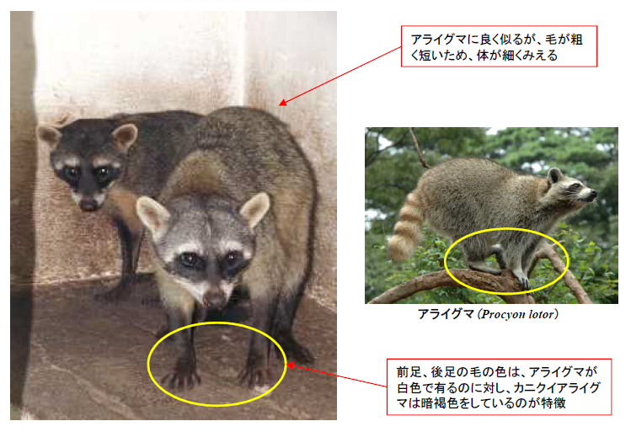
アライグマによく似ているが、
毛が荒く短いため、体が細くみえる
前足・後足の毛の色は、
アライグマ →白色
カニクイアライグマ →暗褐色

アライグマ

カニクイアライグマ

（環境省資料より）

